Portada
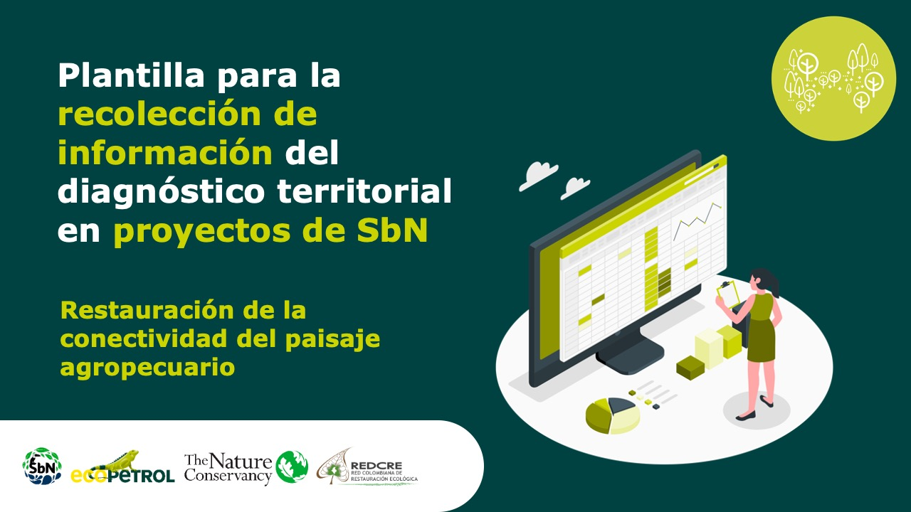

Manejo forestal sostenible comunitario – no maderables

Forma correcta: Restauración de la conectividad del paisaje agropecuario

Versión 1 | REDCRE, 2022
Versión 2 | Eejemplo adaptado por: Corporación Biocomercio Sostenible, Skaphe, 2025

Ejemplo
Etapa de diagnóstico
Plantilla para la recolección de información del diagnóstico territorial en proyectos de SbN
Componente de análisis | Pregunta orientadora | Descripción | Indicadores previos | Fuente de información |  |  | Actores relacionados | Observaciones
 |  |  |  | Primaria | Secundaria | Descripción de la fuente
Biofísicos y condiciones forestales del territorio | ¿Cuál es la ubicación geográfica del área de manejo forestal de donde se extraen los productos forestales no maderables? | 8000 hectáreas de bosque en fincas de 97 familias de siete veredas del corregimiento del capricho en San José del Guaviaere | Número de hectáreas |  | x | FCDS, 2023 | Coomagua, visión amazonía, FCDS
 | ¿Cuáles son los aspectos biofísicos, de clima, suelos, hidrología, cobertura y uso del suelo, vegetación y biodiversidad presente en el área de manejo forestal? | El área comprende la Reserva Forestal de la Amazonia (Ley 2 de 1959) y el Distrito de Manejo Integrado Ariari – Guayabero (Decreto Ley 1989 de 1989). La zona también presenta un traslape entre el área sustraída de la Reserva Forestal de la Amazonia y la Zona de Reserva Campesina del Guaviare, figura de ordenamiento que vela por la distribución equitativa de tierras a los campesinos, su formalización y regulación y la economía campesina. 30 de los 97 predios contemplados en el área de aprovechamiento (veredas Chuapal, Manaviri y fracciones de La Tortuga, Caño Pescado y Paraíso), están ubicados en la Reserva Forestal de la Amazonia. El desarrollo de su economía forestal y la protección de los recursos naturales están regulados por el Ministerio de Ambiente, mientras que su administración corre a cargo de la CDA. En el Distrito de Manejo Integrado (DMI) Ariari – Guayabero se localizan 64 predios inscritos en la iniciativa de forestería comunitaria. Este distrito hace parte del Área de Manejo Especial de La Macarena (AMEM). | Número de hectáreas |  | x | FCDS, 2023 | Coomagua, FCDS
 | ¿Cuál es el estado actual de la deforestación en el territorio y qué factores lo están causando? | Con el proceso se ha venido reduciendo la deforestación. En el corregimiento de El Capricho en San José del Guaviare la deforestación fue de 1.709 hectáreas, es decir una reducción del 40% comparada con la pérdida boscosa reportada entre abril de 2021 y marzo de 2022. | Número de hectáreas |  | x | FCDS, 2023 | Coomagua, FCDS
 | ¿Cuáles con los principales productores forestales no maderables presenten en el territorio? | Dos productos forestales no maderables con alto potencial para el aprovechamiento: el asaí (Euterpe precatoria) y el seje (Oenocarpus bataua), palmas amazónicas productoras de frutos y con abundancia en los bosques de las siete veredas | Número de productos foresales no maderables |  | x | FCDS, 2023. Plan de manejo y aprovechamento forestal del Seje y Asai. | Coomagua | Las especies se priorizaron, despues de analizarl os PFNM presentes en los predios de las 97 familias asociadas
Sociocultural | ¿Qué estructuras de gobernanza local existen? | Cooperativa Multiactiva Familias del Chiribiquete (Coomagua) | Número de estructuras de goibenanza existentes |  | x | Coomagua | Asociados
 | ¿Qué conocimientos y prácticas tradicionales tiene la comunidad sobre el bosque y sus recursos? | Actualmente, 25 jóvenes de la fortalecieron sus conocimientos y técnicas para la cosecha de estos frutos del bosque amazónico. | Número de personas con conocimientos técnicos para manejo de las especies |  | x | FCDS, 2024 | Coomagua, FCDS
 | ¿Cuáles son las condiciones de tenencia de la tierra? (propietarios, posesión, etc) | Para 87 de los predios, por ser terrenos públicos de la Reserva Forestal (no adjudicables o en áreas sustraídas aún sin adjudicar), se tramitó una solicitud de aprovechamiento forestal persistente por modo de asociación; los 10 predios restantes, por ser privados, lo hicieron a través de una autorización. | Número de predios con claridad en la tenencia de la tierra |  | x | FCDS, 2024 | Coomagua, FCDS
Manejo forestal | ¿Existen protocolos de manejo aprobados por la autoridad ambiental para la especie de interés? | Protocolo para el manejo sostenible de la especie Asaí (Euterpe precatoria Mart.) con énfasis en el aprovechamiento de frutos y semillas, en jurisdicción de Corpoamazonia y Protocolo para el manejo sostenible de la especie Palma Milpesos (Oenocarpus bataua Mart.) con énfasis en el aprovechamiento de frutos y semillas, en jurisdicción de Corpoamazonia | Número de protocolos aprobados por la autoridad ambiental |  | x | https://sara.corpoamazonia.gov.co/especies | Corpoamazonía
 | ¿Existen inventarios rápidos que permitan estimar la composición y el volumen de las especies presentes en el bosque? | Productividad total de seje en bosque aprovechable (t) 3.934 Productividad total de Asai bosque aprovechable (t) 1,746 | Cantidad de toneladas aprovechables |  | x | FCDS, 2023. Plan de manejo y aprovechamento forestal del Seje y Asai. | Coomagua
 | ¿Cómo es el proceso de aprovechamiento? | 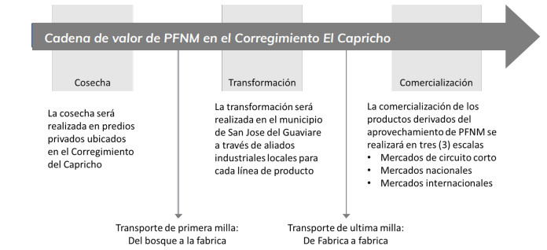 Para lograr esta valorización de los frutos cosechados se ha considerado una cadena de valor que contempla la cosecha, transformación y comercialización. Con la asesoría de la FCDS, se estableció la siguiente ruta logística (Figura 1) para la valorización de los Productos Forestales No Maderables (PFNM) por parte de Coomagua. |  |  | x | FCDS, 2023. Plan de manejo y aprovechamento forestal del Seje y Asai. | Coomagua

Institucional y normativo | ¿Los predios donde se pretende realizar el aprovechamiento de productos forestales no maderables (PFNM) se encuentra dentro de una Reserva Forestal establecida por la Ley 2 de 1959 o es una propiedad privada titulada? | De los 97 predios, 87 son r terrenos públicos de la Reserva Forestal (no adjudicables o en áreas sustraídas aún sin adjudicar) con los cuales se tramitó una solicitud de aprovechamiento forestal persistente por modo de asociación; los 10 predios restantes son privados y se trámito la autorización. | Número de predios con propiedad titulada |  | x | FCDS, 2023. Plan de manejo y aprovechamento forestal del Seje y Asai. | Coomagua

